PASAPORTE
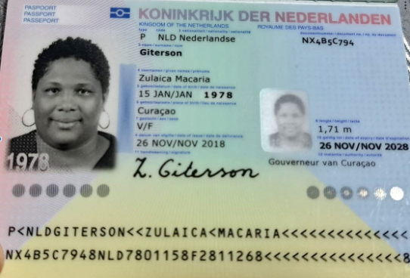

Nombre | Zulaica
Nombre | Macaria
Apellido | Giterson
Género: . | Femenino
Pasaporte | NX4B5C794
Fecha de nacimiento | 1978-01-15
Edad | 48
Estado civil | Single (Taken)
Dirección | Curaçao
Nacionalidad y domicilio: | Curaçao
Email: | Zulygit@hotmail.com
Teléfono | 599 9 528 1289
Profesión | Administradora
RH | A +
Seguro | SVB
Peso | 136 Kl
Altura | 1.71 cm
Idioma | Papiamento y un poquito de Español

Salud
Estadia

CONFIRMACION
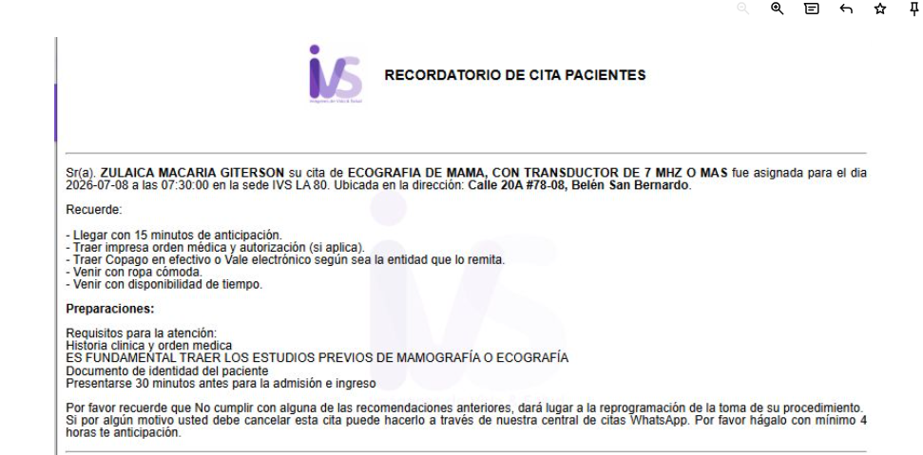
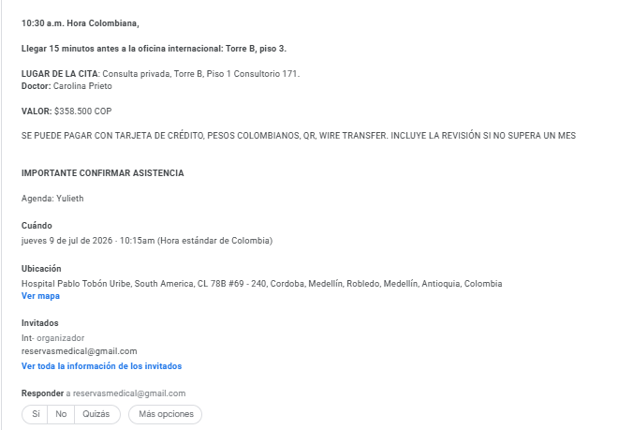
 | ENDOCRINOLOGIA | CIRUJANO GENERAL ANDRES MARIN
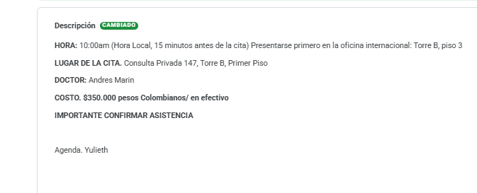

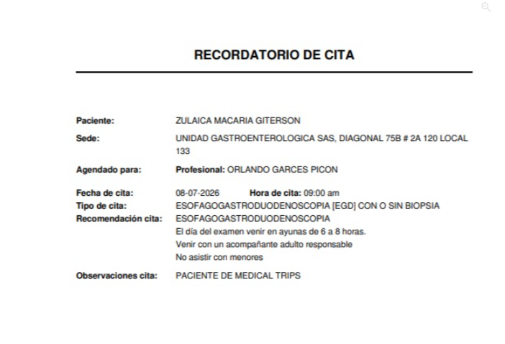
 | ESOFAGODUOENDOSCOPIA
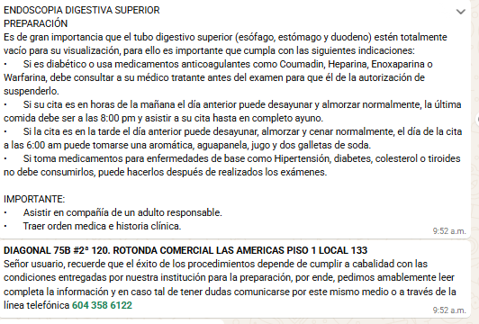

ECOGRAFIA DE MAMA

VUELO-HOTEL
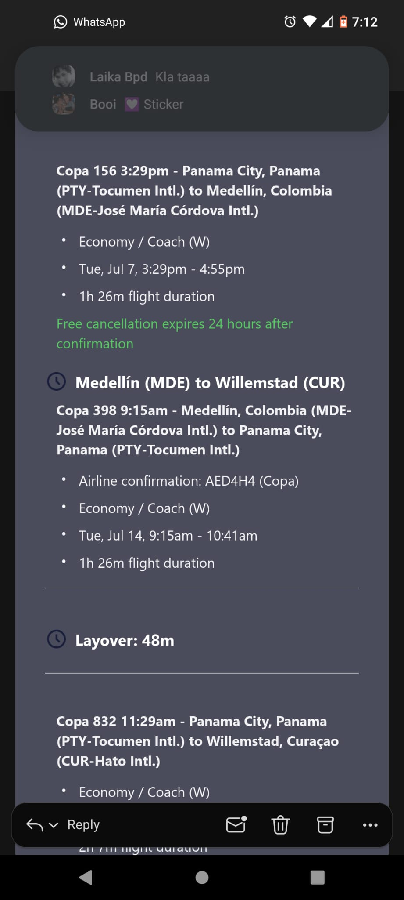
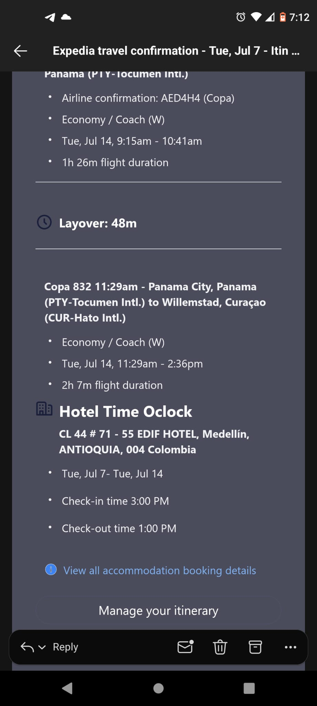
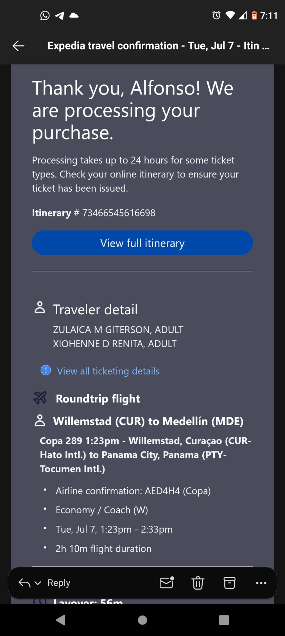
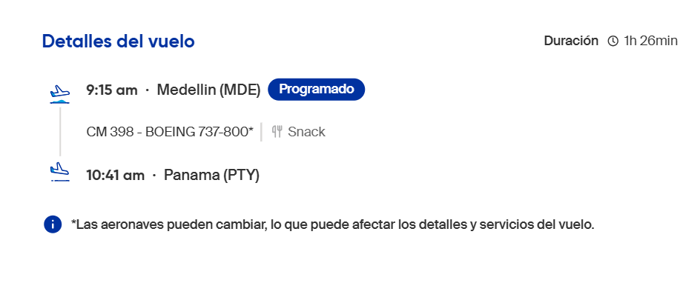
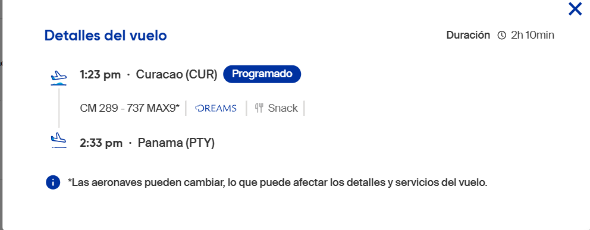
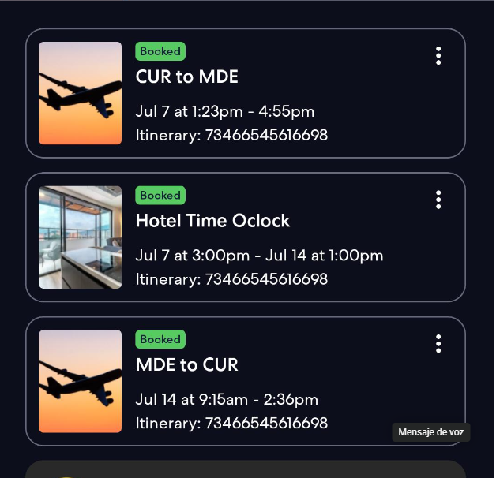

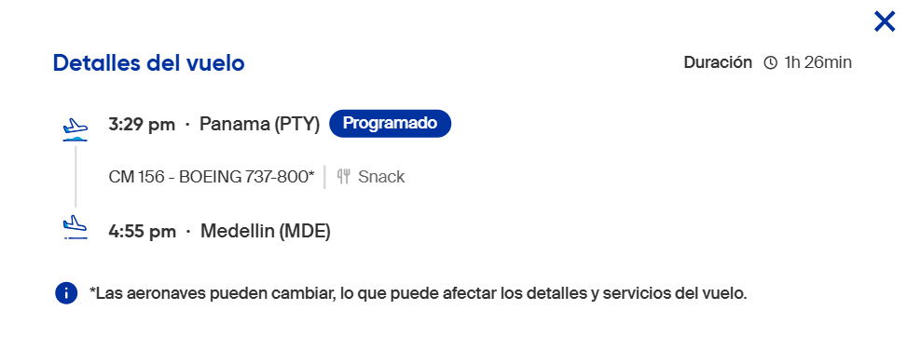
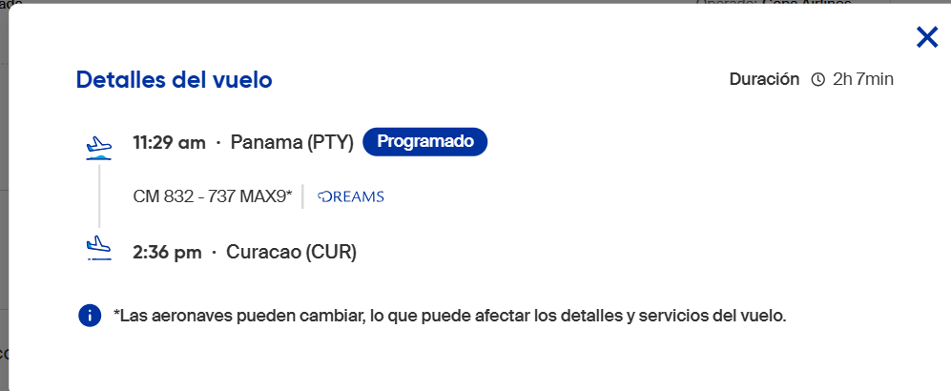

AED4H4 | HOTEL

PROXIMO VIAJE
